Biyokimya
Numune Adı | Ca (mg/dl) | P (mg/dl) | NOT
5745 | 32.46 | 7.3 |  | Kullanılan cihaz: Mindray marka BS300 model tam otomatik biyokimya cihazı
5757 | 39.08 | 3.85 |  | Ca: Calcıum
5758 | 21.32 | 4.15 | hemolizli | P: Phosphorus
5816 | 32.24 | 5.66
5852 | 26.76 | 5.84
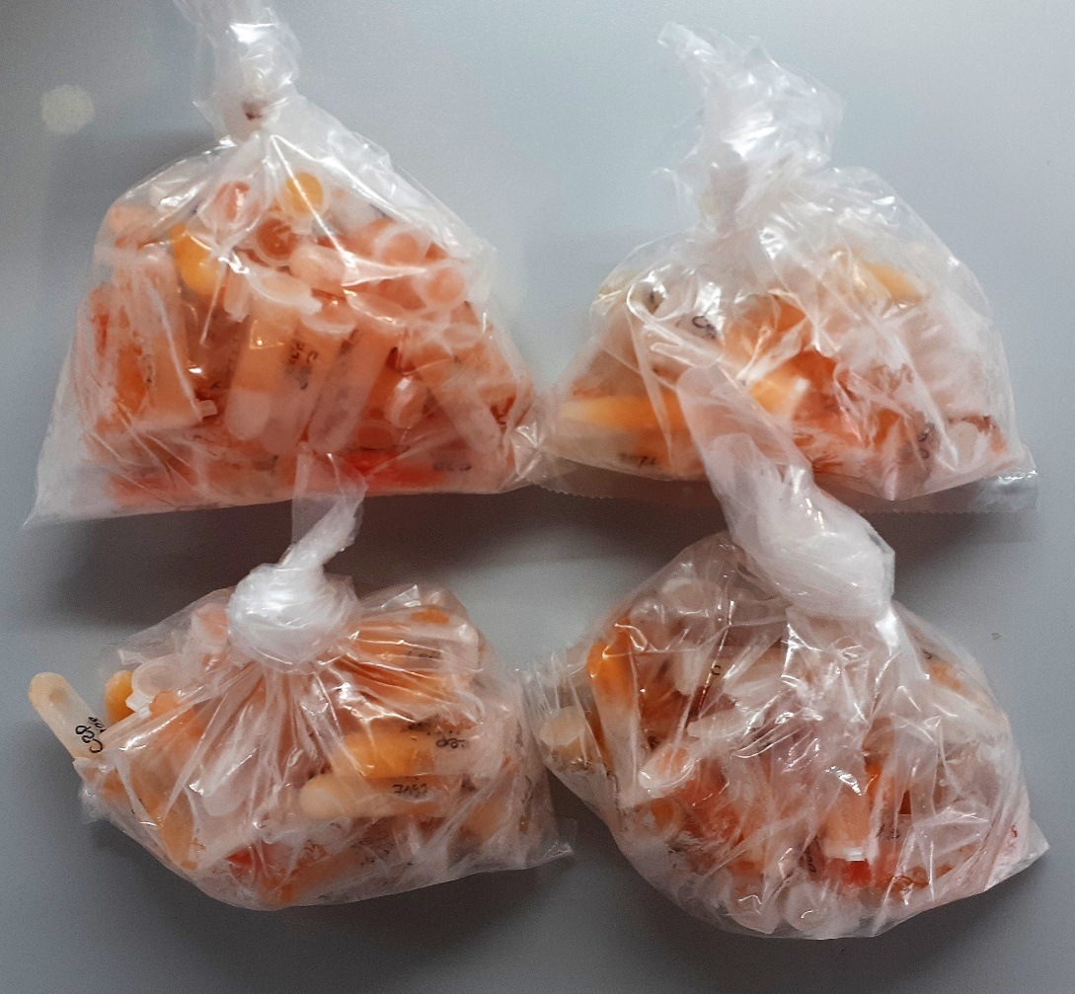
5828 | 31.09 | 5.55
5832 | 35.56 | 5 | hemolizli
5846 | 24.78 | 3.7
5847 | 73.28 | 9.86 | lipemi
5870 | 43.05 | 5.04
5884 | 67.93 | 8.61
5886 | 44.09 | 9.9 | hemolizli
5889 | 32.63 | 6.07
5904 | 56.8 | 10.81
5906 | 31.68 | 5.33
5907 | 38.27 | 9.46
5919 | 25.5 | 5.19
5930 | 44.91 | 6.17
5933 | 56.32 | 7.23 | lipemi
5935 | 58.85 | 7.75 | lipemi
5938 | 20.15 | 4.27
5940 | 40.2 | 4.41 | lipemi
5941 | 35.88 | 7 | hemolizli
5954 | 38.15 | 5.43
5960 | 52.13 | 8.09 | lipemi
5981 | 40.39 | 9.38
5982 | 59.54 | 7.22 | lipemi
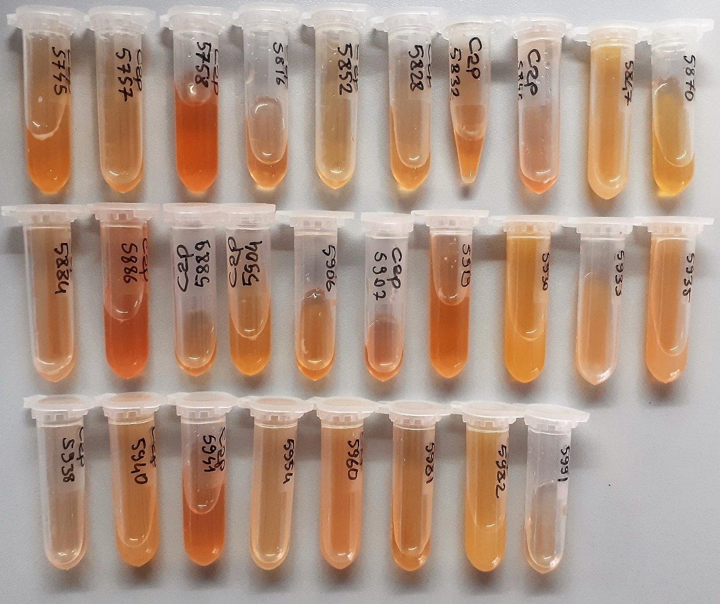
5991 | 19.41 | 3.62
74367 | 11.27 | 4.51 | yüksek hemolizli
74418 | 11.91 | 4.95 | hemolizli
74478 | 11.22 | 4.48 | yüksek hemolizli
74609 | 12.68 | 4.19 | yüksek hemolizli
74719 | 12.63 | 4.27 | yüksek hemolizli
74803 | 12.88 | 3.5
74891 | 12.4 | 3.81
74897 | 13.31 | 4.17
75020 | 13.2 | 4.59
75051 | 12.17 | 3.68
75230 | 12.36 | 3.76 | hemolizli
75231 | 12.27 | 3.95
75299 | 12.27 | 4.29
75312 | 13.01 | 4.97 | yüksek hemolizli
75427 | 12.67 | 4.29
75443 | 12.62 | 4.35 | hemolizli
75468 | 12.5 | 4.52
75537 | 12.28 | 4.39 | hemolizli
75565 | 13.14 | 4.5
75639 | 12.38 | 4.11 | yüksek hemolizli
6002 | 16.88 | 5.82 | yüksek hemolizli
6004 | 31.78 | 5.3 | hemolizli
6007 | 24.45 | 5.18 | hemolizli
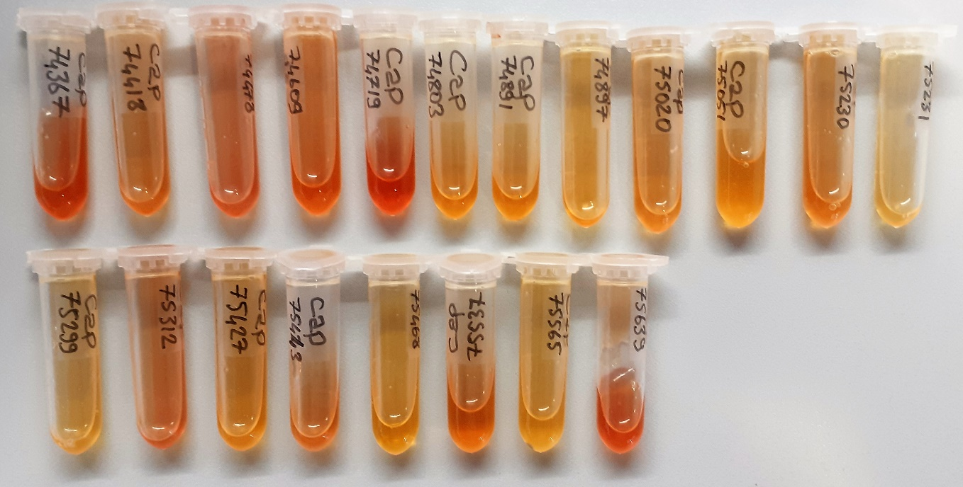
6010 | 78.76 | 10.94 | lipemi
6011 | 29.53 | 3.46 | hemolizli
6019 | 24.19 | 5.47
6021 | 27.17 | 4.75
6023 | 54.58 | 6.94 | lipemi
6028 | 21.7 | 4.41
6039 | 29.84 | 5.42
6045 | 27.84 | 4.81 | hemolizli
6050 | 34.15 | 4.79
6051 | 27.61 | 6.79
6060 | 27.28 | 4.58 | yüksek hemolizli
6082 | 29.67 | 7.51
6104 | 28.57 | 4.38
6128 | 19.94 | 4.77
6140 | 66.35 | 8.58 | lipemi
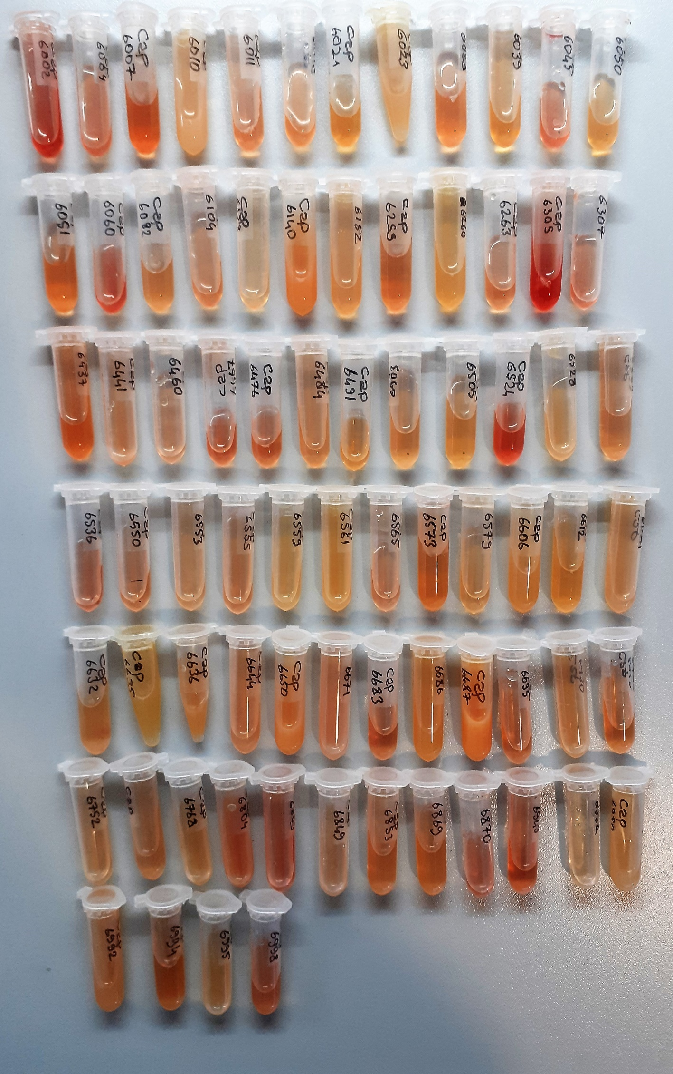
6152 | 35.23 | 4.02
6259 | 25.19 | 3.27
6260 | 36.11 | 3.93 | hemolizli
6263 | 22.46 | 4.9 | hemolizli
6305 | 24.43 | 6.53 | yüksek hemolizli
6307 | 29.2 | 7.04 | hemolizli
6437 | 34.17 | 7.76 | hemolizli
6441 | 30.59 | 5.94 | hemolizli
6460 | 23.22 | 4.05
6467 | 22.72 | 4.61 | hemolizli
6476 | 27.91 | 5.22
6484 | 28.08 | 3.29
6491 | 29.41 | 4.19
6503 | 22.74 | 6.54
6505 | 26.01 | 2.11
6524 | 23.01 | 6.01 | yüksek hemolizli
6528 | 34 | 6.12
6533 | 23.71 | 2.84
6536 | 24.47 | 5.52 | hemolizli
6550 | 21.68 | 4.85
6553 | 27.47 | 5.6
6555 | 24.81 | 4.08
6559 | 39.59 | 5.85
6561 | 47.62 | 6.71 | lipemi
6565 | 24.87 | 3.71
6573 | 35.52 | 6.28
6579 | 29.96 | 5.98
6606 | 37.04 | 5.95
6612 | 31.7 | 4.63
6624 | 46.28 | 5.54 | lipemi
6632 | 21 | 3.86
6635 | 45.98 | 5.36 | lipemi
6636 | 57.11 | 7.48 | lipemi
6644 | 39.42 | 5.48
6650 | 58.73 | 8.24 | lipemi
6671 | 43.45 | 3.98 | lipemi
6683 | 23.92 | 6.03
6686 | 47.61 | 6.24
6687 | 105.32 | 21.43 | yüksek lipemi
6695 | 22.56 | 4.82
6730 | 53.65 | 5.75
6749 | 23.82 | 4.7
6752 | 26.82 | 4.63
6761 | 24.91 | 5.77
6768 | 42.95 | 3.85
6804 | 53.97 | 9.92 | yüksek hemolizli
6809 | 24.26 | 5.02 | hemolizli
6849 | 34.35 | 4.83
6853 | 26.48 | 5.7
6869 | 26.84 | 5.38
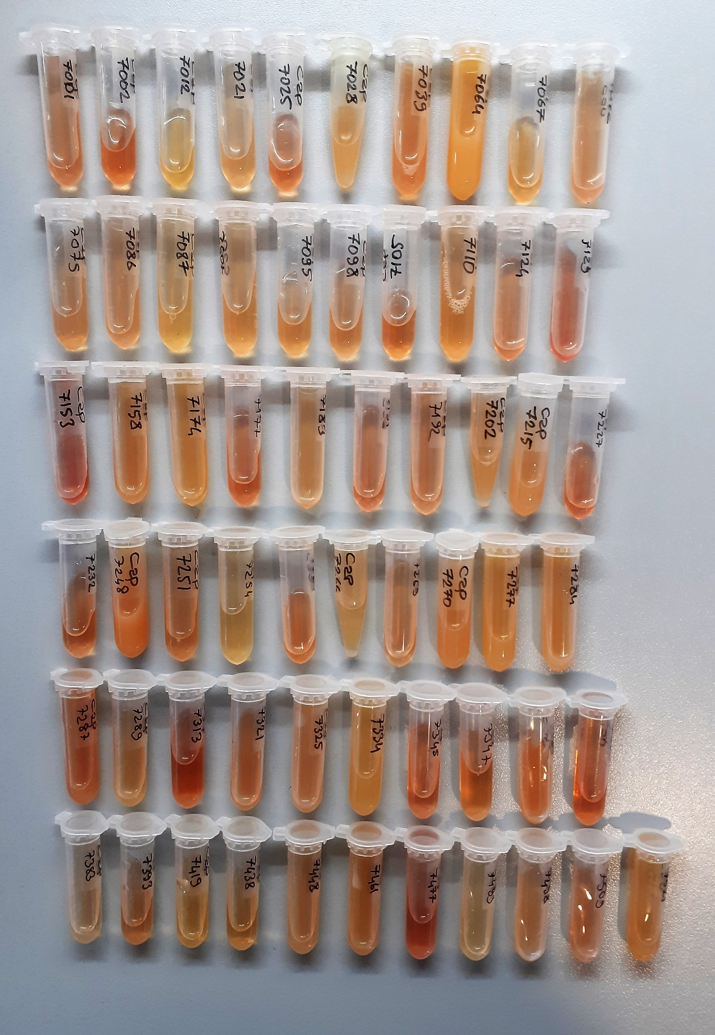
6870 | 26.46 | 6.09 | hemolizli
6949 | 19.83 | 4.84 | hemolizli
6958 | 19.96 | 3.38
6980 | 43.74 | 7.61 | lipemi
6992 | 49.12 | 5.85 | lipemi
6994 | 25.12 | 4.88 | lipemi
6995 | 38.56 | 5.55
6998 | 32.4 | 6.01 | hemolizli
7001 | 22.02 | 3.5
7002 | 25.01 | 4.62 | hemolizli
7012 | 30.85 | 4.84
7021 | 22.3 | 4.5
7025 | 22.56 | 5.22 | hemolizli
7028 | 52.42 | 8.6 | lipemi
7039 | 55.55 | 6.78 | hemolizli
7064 | 75.28 | 9.79 | yüksek lipemi
7067 | 39.41 | 7.84
7072 | 37.5 | 3.8 | hemolizli
7075 | 30.34 | 5.22
7086 | 24.82 | 3.17
7087 | 26.38 | 4.93
7092 | 24.29 | 6.18
7095 | 20.56 | 3.92
7098 | 20.9 | 4.29
7105 | 25.13 | 4.73
7110 | 24.89 | 5
7124 | 26.97 | 5.79 | hemolizli
7129 | 28.61 | 5.9 | hemolizli
7153 | 13.5 | 6.76 | yüksek hemolizli
7158 | 45.05 | 6.83 | lipemi
7174 | 40.94 | 5.46
7177 | 21.54 | 4.5 | hemolizli
7183 | 28.27 | 4.52
7191 | 22.18 | 4.26
7192 | 22.49 | 4.95
7202 | 48.41 | 6.32
7215 | 46.6 | 5.39 | lipemi
7227 | 27.07 | 4.72 | hemolizli
7232 | 24.27 | 4.45
7248 | 59.15 | 10.16 | yüksek lipemi
7251 | 24.49 | 5.79
7254 | 22.71 | 2.64
7260 | 32.11 | 5.01
7266 | 42.6 | 5.25
7269 | 25.29 | 5.15
7270 | 45.23 | 7.77 | lipemi
7277 | 49.71 | 5.72 | lipemi
7284 | 57.25 | 7.7 | lipemi
7287 | 38.24 | 6.13 | lipemi
7289 | 36.65 | 7.82
7313 | 23.19 | 5.42 | hemolizli
7321 | 50.16 | 8.28 | hemolizli
7325 | 46.04 | 5.29 | lipemi
7334 | 39.05 | 4.91 | lipemi
7345 | 22.42 | 3.2 | hemolizli
7347 | 21.12 | 5.01
7369 | 53.37 | 7.92 | yüksek lipemi
7372 | 28.34 | 4.33 | hemolizli
7383 | 21.07 | 4.38
7393 | 28.84 | 4.05
7419 | 34 | 5.72
7438 | 28.8 | 5.61
7448 | 35.23 | 4.97 | lipemi
7461 | 38.04 | 6.51 | lipemi
7477 | 22.37 | 4.99 | hemolizli
7493 | 28.72 | 5.34
7498 | 40.35 | 5.4
7509 | 32.72 | 6.54 | hemolizli
7521 | 52.45 | 6.89 | lipemi

